نشرة البنوك والتأمين
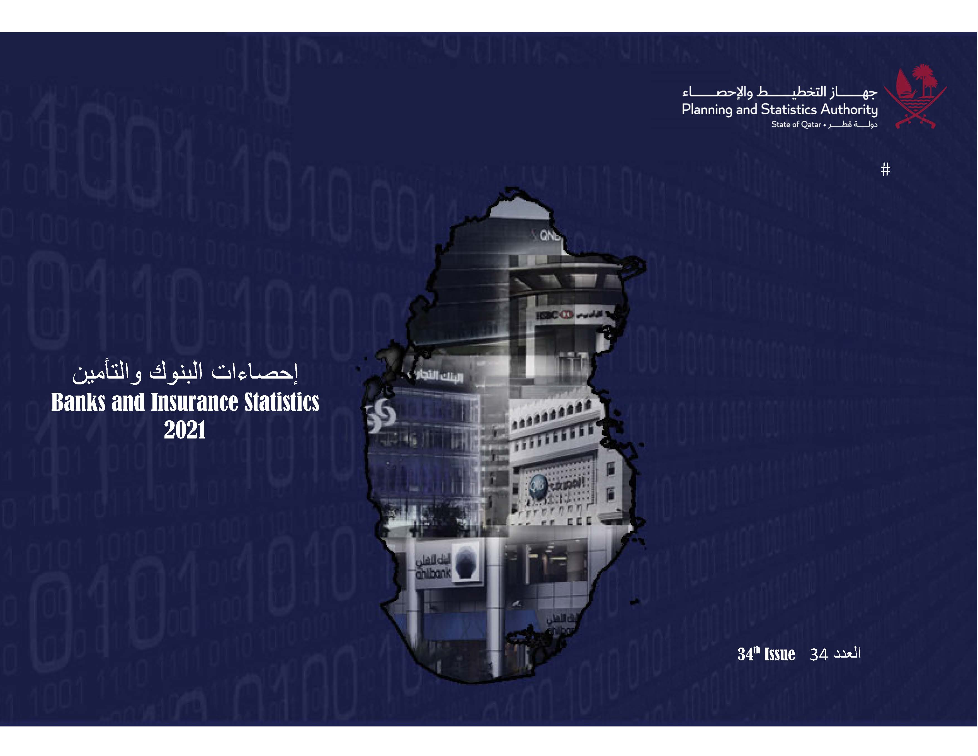
جهــــــاز التخطيــــط والإحصـــــاء

إحصاءات البنوك والتأمين
Banks and Insurance Statistics
2018

إحصاءات البنوك والتأمين
Banks and Insurance
2017

إحصاءات البنوك والتأمين
Banks and Insurance Statistics
2021

العدد 31 31th Issue

Frst
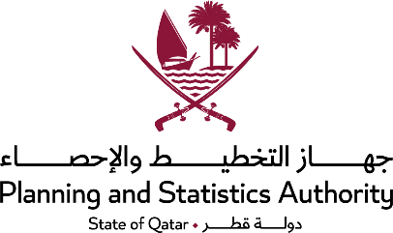 State of Qatar Planning and Statistics Authority Statistics Department |  | دولـــــــــــة قــطــــــــــر جهاز التخطيط والإحصاء إدارة الإحصاءات

 | النشرة السنوية لإحصاءات البنوك والتأمين THE ANNUAL BULLETIN OF BANKS AND INSURANCE 2021
العددالرابع و الثلاثون 34th Issue

Dr.Saleh Bin Mohammed Al-Nabit President , Planning & Statistics Authority

Data
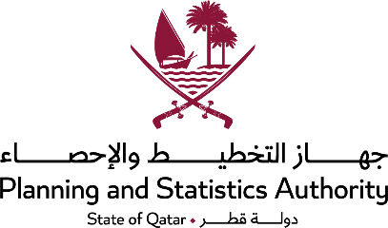

Data presentation |  | إسلوب عرض البيانات:
Data were presented in two chapters as follows: |  | تم عرض البيانات في فصلين على الوجه التالي:-
Chapter one: | Commercial banks | البنوك التجارية | الفصل الأول:
Chapter two: | Insurance companies | شركات التأمين | الفصل الثاني:
Important note: Inequality of totals in some tables are due to approximation. |  | ملاحظة هامة: إن عدم تساوي مجاميع بعض الجداول يعود للتقريب.

